Motas
Motas

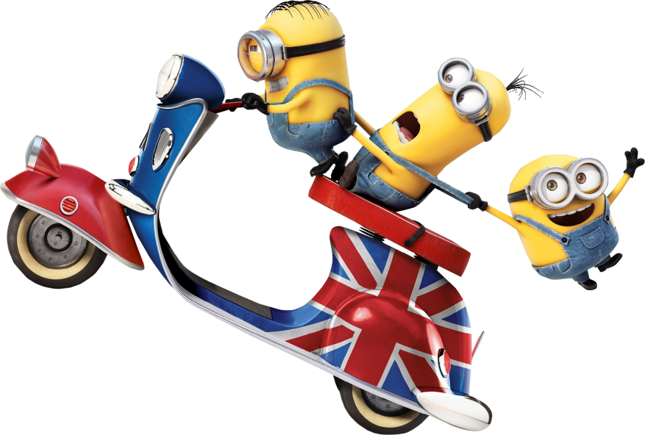
MODELOS | CM³ | TIPO
YAMAHA 125 DTR | 125 | cross
KAWASAKI ZXR 400 | 400 | pista
HONDA CB 500 | 500 | utilitária
DUCATI MONSTER | 600 | café racer
SUZUKI SV 650 | 650 | citadina
BUELL | 750 | revolucionária
BMW 800 GS | 800 | cross
YAMAHA TDM 850 | 850 | citadina
HONDA FIREBLADE | 900 | pista
SUZUKI TL 1000R | 1000 | pista
KAWASAKI ZZR 1100 | 1100 | pista
HAYABUSA 1300 | 1300 | pista
INTRUDER 1800 | 1800 | chopper

Preços
Tabela de Preços

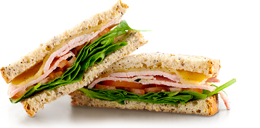
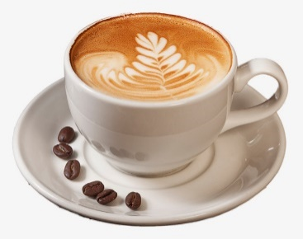
Bebidas | Preço | Sandes | Preço
Água 0,33l | 0.50 € | De Fiambre | 1.20 €
Água 0,5l | 0.60 € | De Queijo | 1.20 €
Água 1,5l | 1.00 € | De Manteiga | 0.80 €
Café | 0.55 € | De Presunto | 1.50 €
Chá | 0.60 € | Mista | 1.50 €
Ice Tea | 0.80 € | De Verão | 1.60 €
Sumos com gás | 1.00 €
Sumo de laranja natural | 1.50 € | Bolos | Preço
Batidos | 2.00 € | Pastelaria variada | 0.80 €
Cerveja mini | 0.60 € | Pastelaria fina | 1.20 €
Cerveja média | 0.80 € | Aniversário (kg) | 10.00 €
Imperial | 0.60 € | Miniaturas (kg) | 7.50 €

